Fluxo de Teste
amostra sistema
13 | Resumo:
21
27 |  |  |  | verificar com Teste de adequação (Chi-Square/KS)
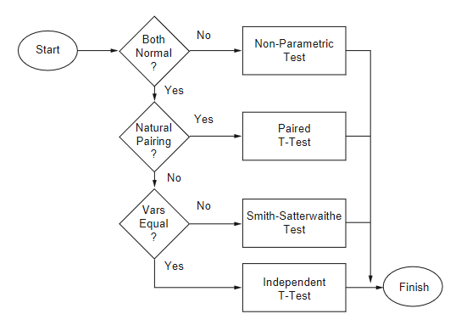
35
48
60
70
81
63 |  |  |  |  |  | soma ranks
10
9
21
amostra modelo
35 |  |  |  |  |  | não vai ser o caso, neste contexto de simulação
42 |  |  |  |  |  | (empregado quando as duas amostras partem do mesmo indivíduo;
54 |  |  |  |  |  | não é o caso aqui, porque um indivíduo vem da observação real -do sistema-
58 |  |  |  |  |  | e o outro vem do modelo)
66
73
63 |  |  |  |  |  | usam o Teste T
11

 |  | Teste F | (variâncias convergem?) |  | (médias convergem?)

Teste F
 | variâncias
631.06666667 | sistema | são similares?
544.84444444 | modelo

 |  |  |  |  | Neste exemplo, é o
F= | 1.1582510808 |  |  |  | sistema (denominador)
 |  |  |  |  | modelo (numerador)

 |  |  | H0 | : variâncias das duas amostras convergem

 |  |  | Com F = 1,15 < Fcrit. (3.18) logo não rejeita H0
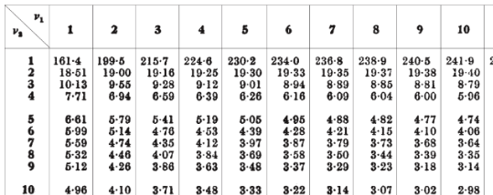

 |  |  |  | TABELA TESTE F

Teste T
Sistema | Modelo
13 | 9
21 | 21
27 | 35 | 0.4 |  | 1800
35 | 42 | 102.87468104 |  | 20
48 | 54
60 | 58 | 0.0038882259069 |  | 9.4868329805 | t= | 0.036886949769
70 | 66
81 | 73 | tval = | 2.1
63 | 63 | H0 | : médias das duas amostras convergem
10 | 11 | Com t = 0.3689 < tval (2.1) logo não rejeita H0
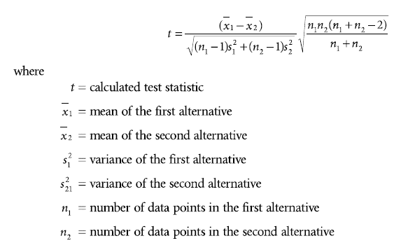
42.8 | 43.2
abs( )
631.06666667 | 544.84444444 |  |  |  |  |  |  |  |  |  | vai ser sempre 0,05
25.121040318 | 23.341903188
888.04
475.24
249.64 |  |  |  |  |  |  |  | com a= | 0.05 | procura a/2
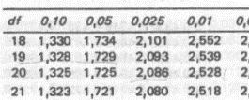
60.84
27.04 |  |  |  |  |  |  | GL (df) = (n1 -1) + n2-1)
295.84 |  |  |  |  |  |  | 9 + 9 = 18
739.84
1459.24
408.04
1075.84 |  |  |  |  |  |  |  | TABELA TESTE T
631.06666667

 |  |  | Teste F

Smith-Satter
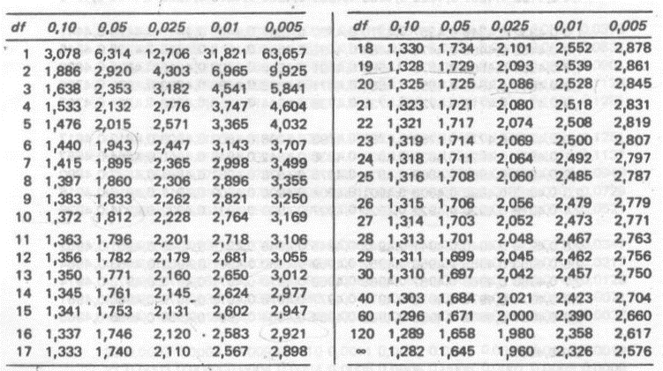
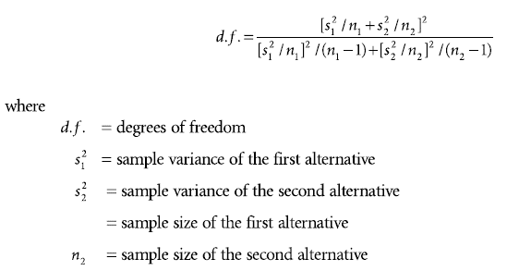
n1 | 10
n2 | 10
med1 | 42.8
med2 | 43.2
var1 | 631.06666667
var2 | 544.84444444

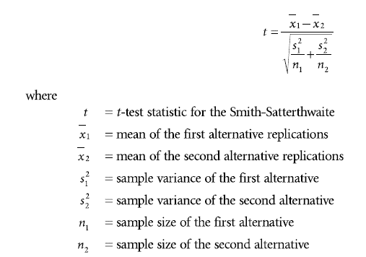
cálculo GL: | 13827.669412 | 17.903742791 | GL = 17
 | 772.33400713
abs( )
cálculo t: | -0.4 | -0.036886949769
 | 10.843943522

como variâncias do exemplo convergem,
este teste não precisa ser empregado
neste caso...

Na tabela Teste T: |  |  | Obs.: GL = df
tval (df=17; a=0,025) = 2,1

t < tval, logo não rejeita H0 |  |  |  | Tabela Teste T

